题目
【18春训营 -价值投资新时代】任务八：医药—变局（Ⅱ）

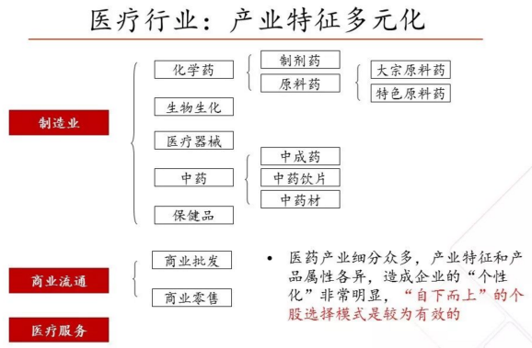
【通关题】

1、查找2017年的医药行业和各细分行业的增速，简述趋势

wind医药行业分类

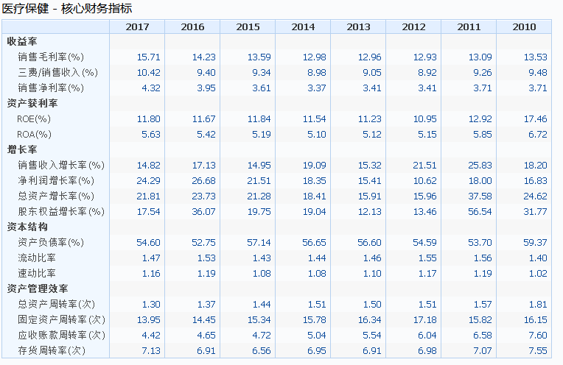
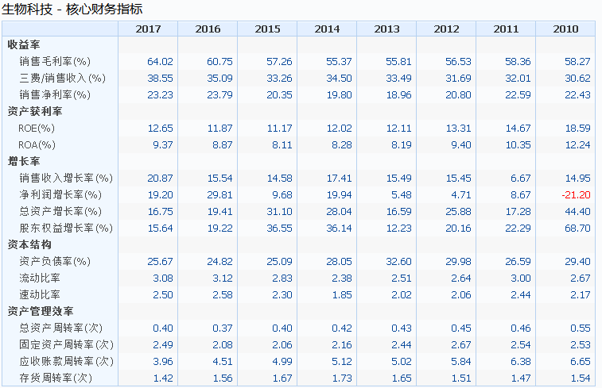
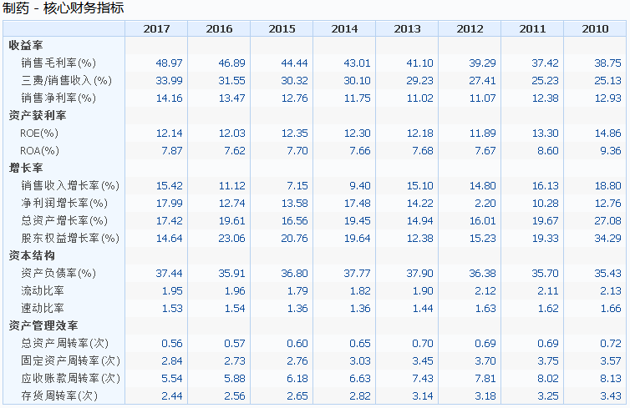

总体来说医药行业核心财务指标ROE，净利润增长率都有2位数的增长，生物科技、制药行业销售毛利率较高40%~60%之间。

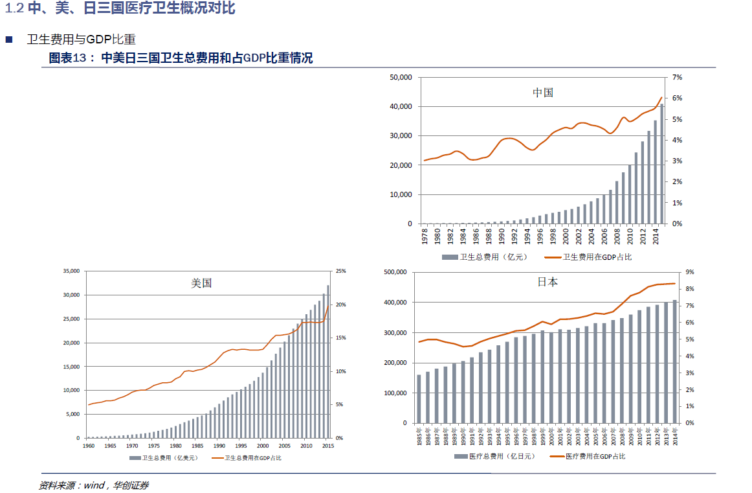
2、横向比较美国、中国和日本，简析医药行业的发展潜力。提示：从人口年龄结构，医药支出占比，医保政策，医疗监管等维度定量分析
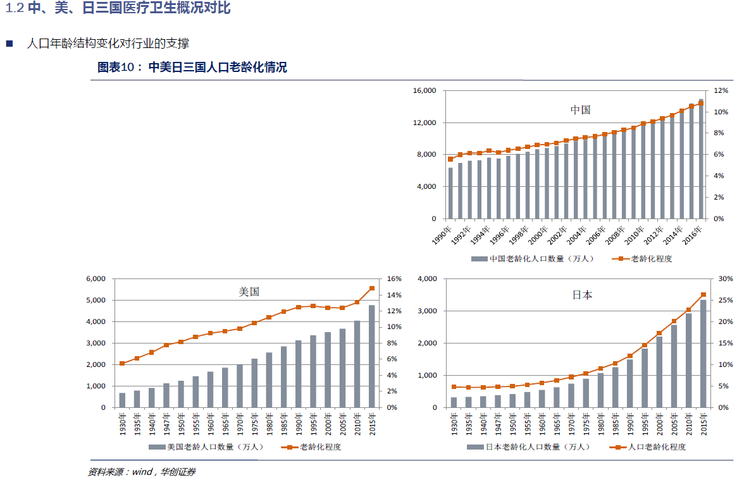

3、简述医药行业的产业链，并分析各个环节中的竞争格局

4、为什么中国的医药上市公司与美国相比市值差距那么大？你认为未来5-10年内是否有望极大地缩小这一差距？

5、医药行业研发驱动、渠道驱动和投资驱动各自的商业模式有什么区别？

6、简述2017年新医保目录事件，对医药行业发展的机遇与挑战，什么样的公司会受益？

7、列举哈药股份、新华医疗、迪安诊断、恒瑞医药、华海药业的商业模式变迁，用数据支撑你的理论。

8、查找上述四家公司的高管团队履历和2017年的薪酬，说说你的发现。

9、分析上述五家公司从2017年初到今的股价走势分化的原因。

10、对比白酒行业龙头股和医药行业龙头股今年和去年的收益率（各找三家，列出数据），说说你的发现。

11、你认为医药股的估值是否有泡沫？用数据支撑你的理论。

阅读资料
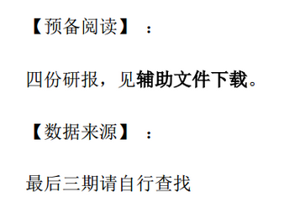
【18春训营 -价值投资新时代】任务八：医药—变局（Ⅱ）

